Лист1
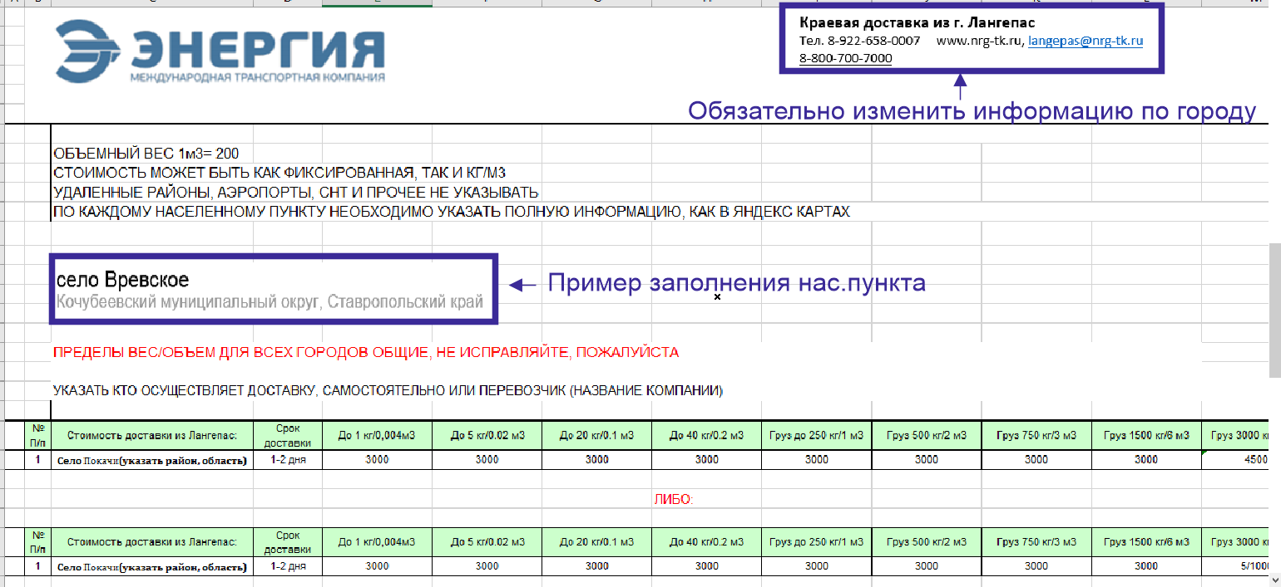
Краевая доставка из г. Сургут
Тел. 8-909-043-7000 www.nrg-tk.pro, surgut@nrg-tk.pro
8-800-700-7000
2026-09-11

 | ОБЪЕМНЫЙ ВЕС 1м3= 200

 | Сургутский район

 | ТК Энегрия

№ П/п | Стоимость доставки из г.Сургут: | Срок доставки | До 1 кг/0,004м3 | До 5 кг/0.02 м3 | До 20 кг/0.1 м3 | До 40 кг/0.2 м3 | Груз до 250 кг/1 м3 | Груз 500 кг/2 м3 | Груз 750 кг/3 м3 | Груз 1500 кг/6 м3 | Груз 3000 кг/12 м3 | Груз более 3000 кг/12 м3
1 | пгт.Барсово | 1-2 дня | 2800 | 2800 | 2800 | 2800 | договорная | договорная | Договорная | Договорная | договорная | договорная
2 | п.г.т. Фёдоровский | 1-2 дня | 12000 | 12000 | 12000 | 12000 | договорная | договорная | Договорная | Договорная | договорная | договорная
3 | д.Русскинская | 1-2 дня | 16000 | 16000 | 16000 | 16000 | договорная | договорная | Договорная | Договорная | договорная | договорная
4 | п.Солнечный | 1-2 дня | 3400 | 3400 | 3400 | 3400 | договорная | договорная | Договорная | Договорная | договорная | договорная
5 | г.Лянтор | 1-2 дня | 15000 | 15000 | 15000 | 15000 | договорная | договорная | Договорная | Договорная | договорная | договорная
6 | г.Пыть-Ях | 1-2 дня | 15000 | 15000 | 15000 | 15000 | договорная | договорная | Договорная | Договорная | договорная | договорная

